Chi tiết địa chất
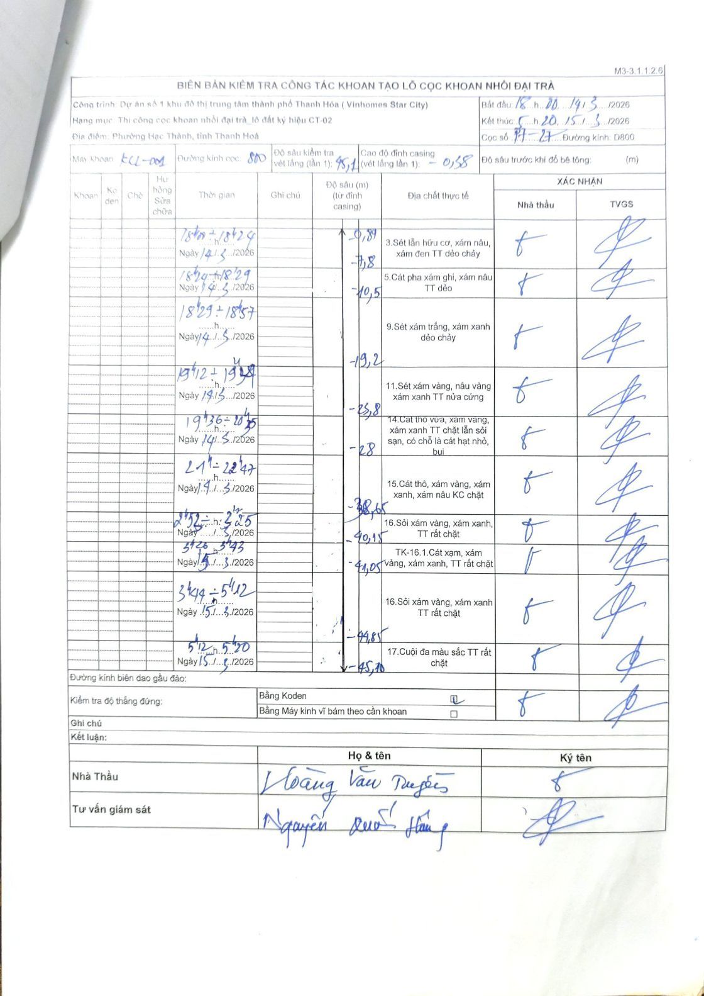
Dự án | Dự án số 1 khu đô thị trung tâm thành phố Thanh Hóa (Vinhomes Star City)
Hạng mục | Thi công cọc khoan nhồi đại trà_lô đất ký hiệu CT-02
Tên bộ phận | Phường Hạc Thành, tỉnh Thanh Hoá
Số hiệu cọc | 17-27
Biên bản số | KL-001
Đường kính | D800
Bắt đầu thi công | 18:00 14/03/2026
Kết thúc thi công | 05:20 15/03/2026

Địa chất TT | Đường kính | Mô tả lớp thiết kế | Từ (h) | Đến (h) | Cao độ từ | Cao độ đến | T.Gian (h) | Dài (m) | V (m/h) | Ghi chú
1 | D800 | Sét lẫn hữu cơ, xám nâu, xám đen TT dẻo chảy | 18:00 14/03/2026 | 18:24 14/03/2026 | -0.81 | -7.8 | 0.4 | 6.99 | 17.47
2 | D800 | Cát pha xám ghi, xám nâu TT dẻo | 18:24 14/03/2026 | 18:29 14/03/2026 | -7.8 | -10.5 | 0.08 | 2.7 | 32.4
3 | D800 | Sét xám trắng, xám xanh dẻo chảy | 18:29 14/03/2026 | 18:57 14/03/2026 | -10.5 | -19.2 | 0.47 | 8.7 | 18.64
4 | D800 | Sét xám vàng, nâu vàng xám xanh TT nửa cứng | 19:12 14/03/2026 | 19:34 14/03/2026 | -19.2 | -23.8 | 0.37 | 4.6 | 12.55
5 | D800 | Cát thô vừa, xám vàng, xám xanh TT chặt lẫn sỏi sạn, có chỗ là cát hạt nhỏ, bụi | 19:36 14/03/2026 | 20:35 14/03/2026 | -23.8 | -28 | 0.98 | 4.2 | 4.27
6 | D800 | Cát thô, xám vàng, xám xanh, xám nâu KC chặt | 21:00 14/03/2026 | 22:47 14/03/2026 | -28 | -38.65 | 1.78 | 10.65 | 5.97
7 | D800 | Sỏi xám vàng, xám xanh, TT rất chặt | 02:52 15/03/2026 | 03:25 15/03/2026 | -38.65 | -40.15 | 0.55 | 1.5 | 2.73
8 | D800 | TK-16.1.Cát xám, xám vàng, xám xanh, TT rất chặt | 03:25 15/03/2026 | 03:43 15/03/2026 | -40.15 | -41.05 | 0.3 | 0.9 | 3
9 | D800 | Sỏi xám vàng, xám xanh TT rất chặt | 03:44 15/03/2026 | 05:12 15/03/2026 | -41.05 | -44.85 | 1.47 | 3.8 | 2.59
10 | D800 | Cuội đa màu sắc TT rất chặt | 05:12 15/03/2026 | 05:20 15/03/2026 | -44.85 | -45.1 | 0.13 | 0.25 | 1.88

ẢNH BIÊN BẢN GỐC

